Blad1
Biogödselns värde
Lägg in värdena från din analys samt vad de olika ämnenas värde, i de gröna rutorna
Värdet hittar du sedan i den gula boxen
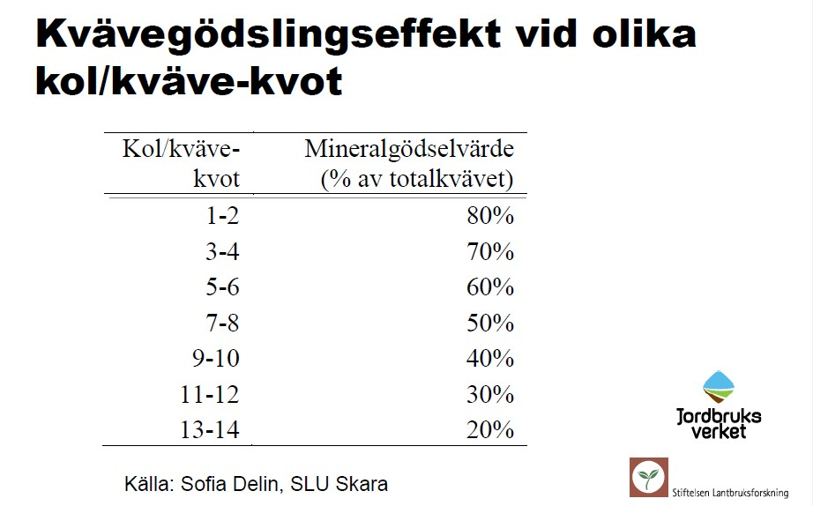
Kväve
Totalkväve | 5.6 | kg/ton
Ammoniumkväve | 3.9 | kg/ton
C/N Kvot | 4.9
Effekt | 60%
Tillgänglig N | 3.36 | kg/N
Kvävets värde | 15.6 | kr/kg N
Värde Biogödsel N | 52.42 | kr/ton

Fosfor
Fosfor P | 1.09 | kg/ton
Tillgänglighet | 20%
Fosfor värde | 39 | kr/kg P
Värde Biogödsel P | 8.50 | kr/ton

Kalium
Kalium K | 4.65 | kg/ton
Kalium värde | 9.75 | kr/kg K
Värde Biogösel K | 45.34 | kr/ton

Totalt växtnäringsvärde i Biogödseln
Kväve | 52 | kr/ton
Fosfor | 9 | kr/ton
Kalium | 45 | kr/ton
Summa | 106 | kr/ton

